Niveles de Operación2025
Dirección de Hidrología
Niveles de Operación Embalses Principales Año 2025
Empresa de Transmisión Eléctrica, S.A.
Dirección de Hidrometeorología
Niveles de Operación de los Embalses Principales

Niveles de Operación del Embalse Bayano.
 | Mínimo Histórico (1976-2024) | Máximo Histórico (1976-2024) | Promedio Histórico (1976-2024) | 2024 | 2025
 | 52.36 | 62.095 | 59.5855 | 60.61 | 57.559
 | 52.37 | 62.055 | 59.601770833 | 60.62 | 57.563
 | 52.37 | 62.052 | 59.603 | 60.64 | 57.722
 | 52.35 | 62.055 | 59.595375 | 60.66 | 57.909
 | 52.31 | 62.07 | 59.584833333 | 60.67 | 58.325
 | 52.29 | 62.09 | 59.567958333 | 60.68 | 58.407
 | 52.26 | 62.08 | 59.553395833 | 60.67 | 58.42
 | 52.24 | 62.05 | 59.540479167 | 60.68 | 58.379
 | 52.24 | 62.052 | 59.534041667 | 60.69 | 58.322
 | 52.21 | 62.061 | 59.528895833 | 60.69 | 58.272
 | 52.21 | 62.055 | 59.5186875 | 60.68 | 58.21
 | 52.18 | 62.054 | 59.4965 | 60.68 | 58.15
 | 52.14 | 62.046 | 59.470291667 | 60.68 | 58.094
 | 52.1 | 62.039 | 59.445375 | 60.67 | 57.972
 | 52.06 | 62.28 | 59.430958333 | 60.64 | 57.874
 | 52.03 | 62.27 | 59.407947917 | 60.604 | 57.8
 | 52.01 | 62.12 | 59.376229167 | 60.562 | 57.73
 | 51.96 | 62.09 | 59.346916667 | 60.55 | 57.623
 | 51.91 | 62.06 | 59.320416667 | 60.526 | 57.529
 | 51.88 | 62.02 | 59.302208333 | 60.52 | 57.402
 | 51.87 | 61.97 | 59.269916667 | 60.508 | 57.288
 | 51.89 | 61.92 | 59.234875 | 60.498 | 57.178
 | 51.92 | 61.9 | 59.2000625 | 60.483 | 57.087
 | 51.91 | 61.89 | 59.162895833 | 60.468 | 56.953
 | 51.9 | 61.861 | 59.123854167 | 60.423 | 56.849
 | 51.86 | 61.838 | 59.082875 | 60.381 | 56.74
 | 51.82 | 61.818 | 59.042291646 | 60.363 | 56.643
 | 51.78 | 61.768 | 59.006333271 | 60.345 | 56.556
 | 51.74 | 61.74 | 58.974604104 | 60.339 | 56.535
 | 51.75 | 61.71 | 58.945749937 | 60.327 | 56.406
 | 51.76 | 61.68 | 58.919124958 | 60.327 | 56.257
 | 51.72 | 61.665 | 58.893208333 | 60.327 | 56.157
 | 51.74 | 61.649 | 58.867291667 | 60.315 | 56.109
 | 51.7 | 61.635 | 58.840666646 | 60.309 | 56.12
 | 51.67 | 61.626 | 58.815104146 | 60.297 | 56.112
 | 51.65 | 61.616 | 58.792270792 | 60.279 | 56.029
 | 51.64 | 61.609 | 58.768958312 | 60.224 | 55.901
 | 51.64 | 61.591 | 58.748416604 | 60.2 | 55.781
 | 51.6 | 61.585 | 58.723416187 | 60.194 | 55.704
 | 51.57 | 61.589 | 58.695499979 | 60.194 | 55.612
 | 51.54 | 61.583 | 58.665958271 | 60.171 | 55.523
 | 51.5 | 61.579 | 58.637479167 | 60.165 | 55.395
 | 51.47 | 61.584 | 58.604874979 | 60.171 | 55.28
 | 51.46 | 61.589 | 58.576825 | 60.18 | 55.135
 | 51.46 | 61.592 | 58.544739521 | 60.177 | 54.995
 | 51.43 | 61.593 | 58.511187437 | 60.177 | 54.831
 | 51.39 | 61.593 | 58.479895792 | 60.18 | 54.794
 | 51.34 | 61.593 | 58.446145833 | 60.177 | 54.811
 | 51.3 | 61.592 | 58.412791583 | 60.177 | 54.768
 | 51.27 | 61.587 | 58.379583333 | 60.177 | 54.732
...

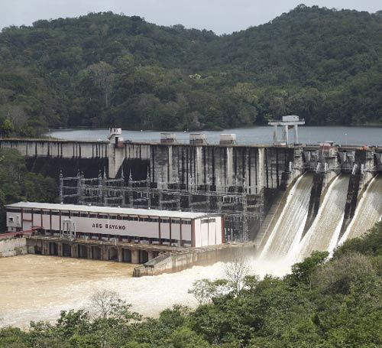

Niveles de Operación del Embalse Fortuna.
 | Mínimo Histórico (1994-2024) | Máximo Histórico (1994-2024) | Promedio Histórico (1994-2024) | 2024 | 2025
 | 1027.82 | 1051.56 | 1043.0000645 | 1049.21 | 1047.442
 | 1027.58 | 1051.46 | 1043.055871 | 1048.96 | 1047.243
 | 1027.27 | 1051.58 | 1043.0744194 | 1048.75 | 1046.941
 | 1026.69 | 1051.44 | 1043.0573871 | 1048.5 | 1046.633
 | 1027.53 | 1051.38 | 1043.0770323 | 1048.29 | 1046.35
 | 1027.87 | 1051.714 | 1043.0324516 | 1048.04 | 1046.156
 | 1027.68 | 1051.734 | 1042.998 | 1047.82 | 1045.898
 | 1026.99 | 1051.795 | 1042.9734194 | 1047.71 | 1045.9
 | 1026.21 | 1051.62 | 1042.8852903 | 1047.48 | 1045.753
 | 1025.46 | 1051.66 | 1043.1218065 | 1047.19 | 1045.669
 | 1024.69 | 1051.5 | 1043.243 | 1046.9 | 1045.419
 | 1024.32 | 1051.44 | 1043.2149677 | 1046.61 | 1045.165
 | 1023.9 | 1051.91 | 1043.26 | 1046.34 | 1044.896
 | 1023.38 | 1051.93 | 1043.2634194 | 1046.06 | 1044.637
 | 1022.84 | 1051.7 | 1043.2079032 | 1045.86 | 1044.395
 | 1022.89 | 1051.41 | 1043.1839032 | 1045.59 | 1044.935
 | 1022.35 | 1051.2 | 1043.1088387 | 1045.36 | 1045.402
 | 1021.51 | 1051.59 | 1043.0108387 | 1045.13 | 1045.331
 | 1020.69 | 1051.71 | 1042.948 | 1044.91 | 1045.145
 | 1020.09 | 1052.06 | 1042.8513871 | 1044.73 | 1044.882
 | 1019.76 | 1051.97 | 1042.7633226 | 1044.54 | 1044.709
 | 1019.03 | 1051.53 | 1042.6834839 | 1044.38 | 1044.489
 | 1018.39 | 1051.286 | 1042.5210323 | 1044.25 | 1044.467
 | 1018.78 | 1051.167 | 1042.385871 | 1044.08 | 1044.387
 | 1018.68 | 1051.131 | 1042.256 | 1043.86 | 1044.483
 | 1017.83 | 1051.144 | 1042.1644516 | 1043.68 | 1044.589
 | 1016.64 | 1051.01 | 1042.2221613 | 1043.48 | 1044.567
 | 1015.48 | 1050.987 | 1042.2973548 | 1043.22 | 1044.414
 | 1013.94 | 1050.8071 | 1042.2482613 | 1043.25 | 1044.255
 | 1013.39 | 1050.595 | 1042.1296806 | 1043.26 | 1043.962
 | 1012.61 | 1050.41 | 1041.9831613 | 1043.24 | 1043.871
 | 1012.04 | 1050.6 | 1041.8417097 | 1043.04 | 1043.676
 | 1011.98 | 1050.94 | 1041.7637742 | 1042.92 | 1044.64
 | 1012.06 | 1050.94 | 1041.6690323 | 1042.68 | 1044.791
 | 1012.08 | 1050.87 | 1041.6105161 | 1042.37 | 1044.81
 | 1012.14 | 1052.24 | 1041.5632903 | 1042.12 | 1044.654
 | 1012.24 | 1052.29 | 1041.482871 | 1041.8 | 1044.473
 | 1012.18 | 1051.93 | 1041.3589677 | 1041.51 | 1044.501
 | 1011.9 | 1051.57 | 1041.2536452 | 1041.536 | 1044.419
 | 1011.48 | 1051.27 | 1041.259871 | 1041.83 | 1044.216
 | 1011.3 | 1050.86 | 1041.2756129 | 1042.11 | 1044.022
 | 1010.78 | 1050.52 | 1041.2658065 | 1042.06 | 1043.773
 | 1011.75 | 1050.25 | 1041.3476452 | 1042.01 | 1043.487
 | 1012.35 | 1050.58 | 1041.4586452 | 1041.86 | 1043.166
 | 1012.73 | 1051.27 | 1041.4841935 | 1041.89 | 1042.856
 | 1015.1 | 1051.26 | 1041.5514194 | 1041.86 | 1042.679
 | 1017.87 | 1051.18 | 1041.64 | 1041.93 | 1042.73
 | 1019.92 | 1051.06 | 1041.6868065 | 1041.92 | 1042.754
 | 1020.57 | 1050.95 | 1041.6754839 | 1041.8 | 1042.528
 | 1021.28 | 1050.84 | 1041.636871 | 1041.6 | 1042.244
...

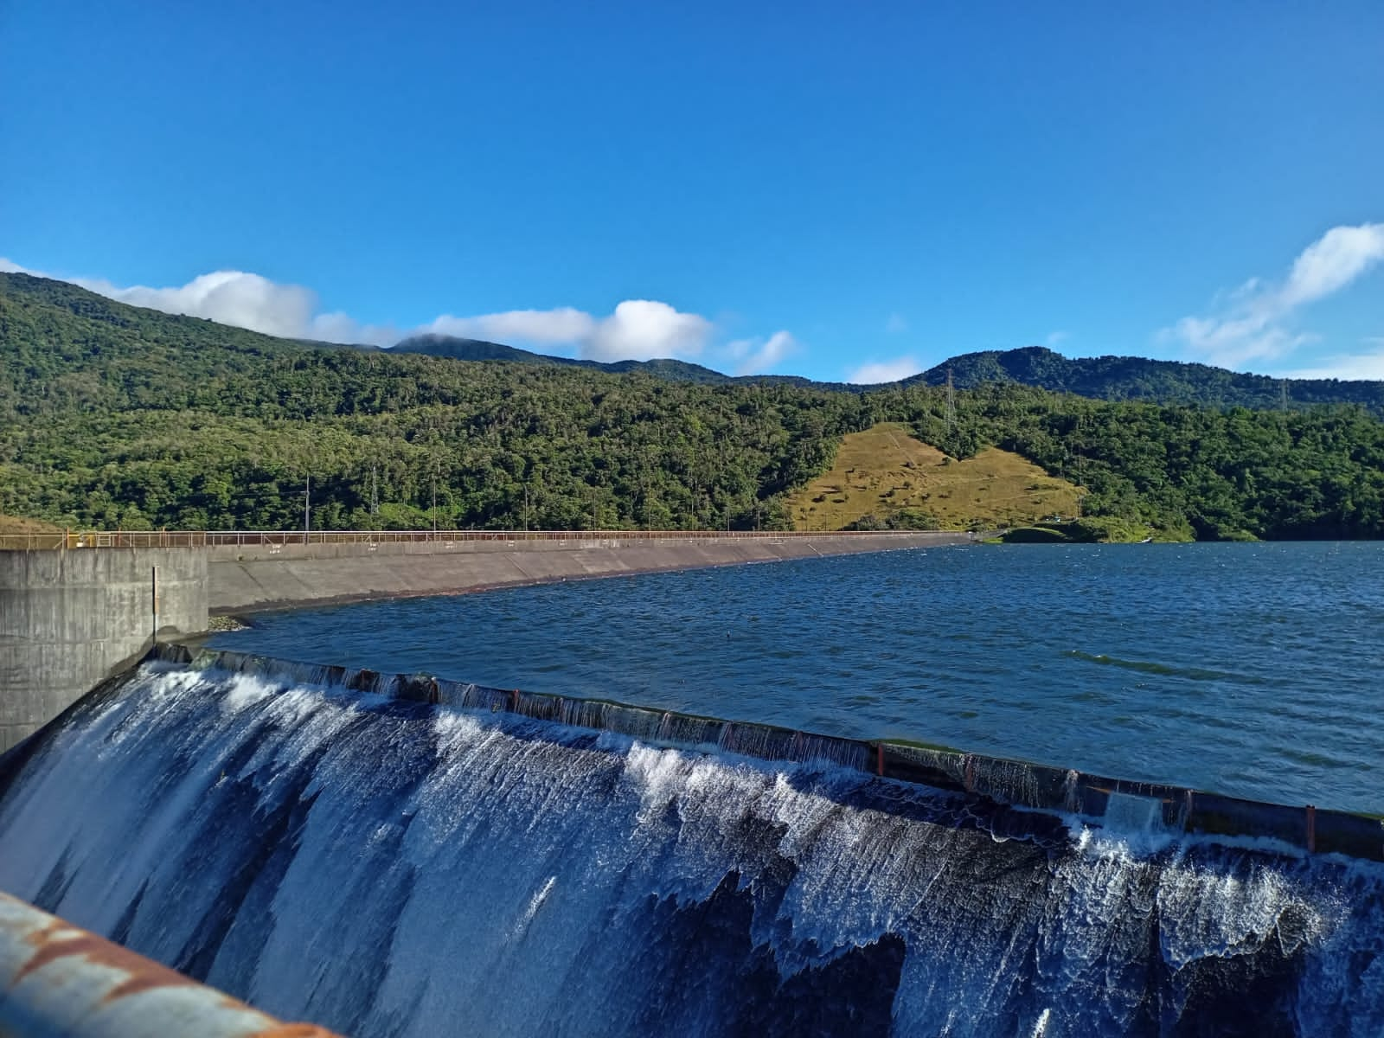

Niveles de Operación del Embalse Changuinola I.
 | Mínimo Histórico (2012-2024) | Promedio Histórico (2012-2024) | Máximo Histórico (2012-2024) | 2024 | 2025
 | 150.99 | 160.49583333 | 165.31 | 162.16 | 159.47
 | 151.53 | 160.81416667 | 165.31 | 162.37 | 158.76
 | 151.89 | 160.76916667 | 165.24 | 162.64 | 157.8
 | 152.35 | 160.58583333 | 165.09 | 162.86 | 156.77
 | 152.66 | 160.51416667 | 164.82 | 163.12 | 156.03
 | 153 | 160.58166667 | 165.64 | 163.13 | 155.9
 | 153.36 | 160.50166667 | 165.76 | 162.09 | 155.64
 | 153.58 | 160.21583333 | 166.02 | 161.56 | 155.873
 | 152.99 | 159.82166667 | 165.64 | 160.76 | 155.203
 | 152.56 | 159.84416667 | 166.4 | 159.81 | 154.897
 | 152.66 | 159.50166667 | 165.75 | 158.73 | 154.233
 | 152.1 | 159.17833333 | 165.57 | 157.47 | 154.073
 | 151.77 | 159.05 | 165.37 | 156.12 | 154.783
 | 151.48 | 159.12333333 | 165.89 | 156.08 | 155.07
 | 151.64 | 159.15833333 | 165.85 | 156.44 | 155.45
 | 152.26 | 159.24166667 | 165.92 | 156.79 | 156.38
 | 152.3 | 159.2575 | 165.44 | 157.05 | 156.95
 | 152.45 | 159.285 | 165.26 | 157.16 | 156.47
 | 151.76 | 159.46333333 | 165.16 | 157.09 | 156.97
 | 151.27 | 159.58333333 | 166.35 | 156.93 | 157.62
 | 150.51 | 159.4 | 165.68 | 157.11 | 158.25
 | 150.55 | 159.27083333 | 165.39 | 157.37 | 158.88
 | 150.94 | 159.21166667 | 165.37 | 157.6 | 159.47
 | 151.3 | 159.18916667 | 165.39 | 157.88 | 160.56
 | 151.81 | 159.295 | 165.29 | 158.16 | 161.58
 | 152.3 | 159.4 | 165.49 | 158.43 | 162.85
 | 154.42 | 159.39333333 | 165.52 | 158.79 | 163.75
 | 155.72 | 159.19083333 | 164.66 | 159.1 | 164.05
 | 155.75 | 159.1425 | 164.21 | 159.51 | 163.39
 | 155.51 | 159.22916667 | 163.61 | 160.02 | 163.04
 | 154.82 | 159.35083333 | 163.1 | 160.39 | 163.14
 | 154.22 | 159.42916667 | 163.13 | 160.69 | 163.14
 | 154.34 | 159.6475 | 163.77 | 161 | 163.77
 | 154.36 | 159.63666667 | 163.84 | 160.74 | 163.6
 | 154.45 | 159.68083333 | 163.56 | 160.81 | 163.09
 | 154.55 | 159.5875 | 163.22 | 160.94 | 163
 | 154.87 | 159.53666667 | 163.05 | 160.57 | 162.97
 | 154.96 | 159.53583333 | 162.97 | 160.64 | 163.08
 | 154.85 | 159.51833333 | 162.6 | 161.09 | 162.84
 | 154.73 | 159.77166667 | 162.83 | 161.34 | 162.05
 | 154.66 | 159.9525 | 163.04 | 161.67 | 161.33
 | 154.59 | 160.16666667 | 165.17 | 161.94 | 160.1
 | 154.83 | 160.29833333 | 166.52 | 162.24 | 159.04
 | 155.06 | 160.4375 | 165.92 | 162.49 | 158.11
 | 155.25 | 160.50666667 | 165.5 | 162.73 | 157.41
 | 155.89 | 160.45 | 165.17 | 162.86 | 156.71
 | 155.45 | 160.4475 | 164.97 | 163.03 | 158.27
 | 154.37 | 160.56666667 | 164.84 | 163.16 | 158.77
 | 153.63 | 160.37 | 164.64 | 163.19 | 158.8
 | 154.91 | 160.4875 | 164.81 | 163.14 | 159.3
...

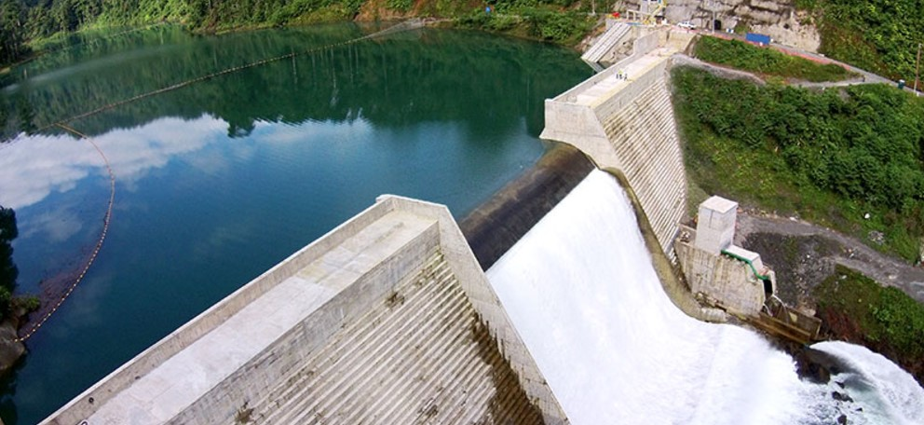

Advertencia: La publicación de esta información, por cualquier medio, sólo podrá realizarse citando la fuente, que es la Dirección de Hidrometeorología de la Empresa de Transmisión Eléctrica, S.A. (ETESA), propietaria de todos los derechos.

